1.1
voltar à página inicial |  |  |  | 1 - CLAREZA DO CONTEÚDO
 | S | N | NA
 |  | x |  | 1.1 O sítio Web apresenta um resumo breve do seu propósito, visível sem se fazer scroll
 |  |  |  | Num primeiro vislumbre do sítio Web deve ser visível uma breve definição do seu propósito que dê a indicação ao utilizador de que sítio Web se trata e quais são as tarefas que se podem levar a efeito.

 | Listagem de evidências
 |  |  |  |  | Notas:
 |  |  |  |  | Na página de entrada, no slider, é visível uma breve definição do seu propósito que dá a indicação ao utilizador de que sítio Web se trata e quais são as tarefas que se podem levar a efeito.
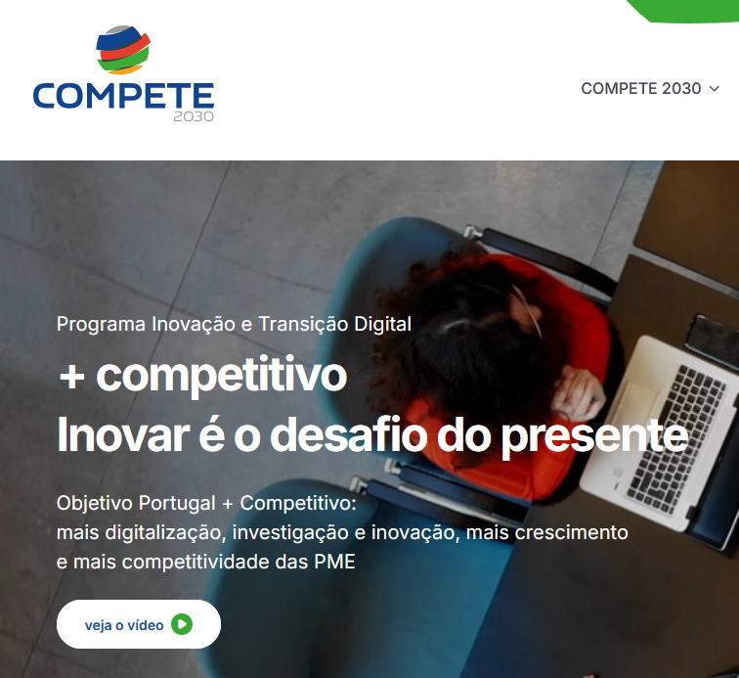

1.3
voltar à página inicial |  |  |  | 1 - CLAREZA DO CONTEÚDO
 | S | N | NA
 | x |  |  | 1.3 Cada bloco de conteúdo contém a sua data de atualização
 |  |  |  | Cada bloco de conteúdo isolado ou conjunto de blocos de conteúdo relacionado deverá ter a data da sua atualização associada, expressa num tamanho de letra 2 pontos abaixo ao do corpo do texto, com contraste mais reduzido mas nunca inferior a 4,5:1.

 | Listagem de evidências
 |  |  |  |  | Notas:
 |  |  |  |  | Confirma-se. Cada bloco de conteúdo isolado ou conjunto de blocos de conteúdo relacionado apresentam a data da sua atualização associada, expressa num tamanho de letra mínimo de 2 pontos abaixo ao do corpo do texto, com contraste nunca inferior a 4,5:1. Exemplos: https://www.compete2030.gov.pt/quem-somos/ https://www.compete2030.gov.pt/regulamentacao/ https://www.compete2030.gov.pt/comunicacao/
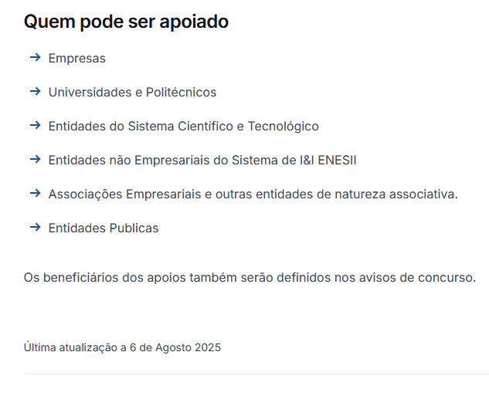

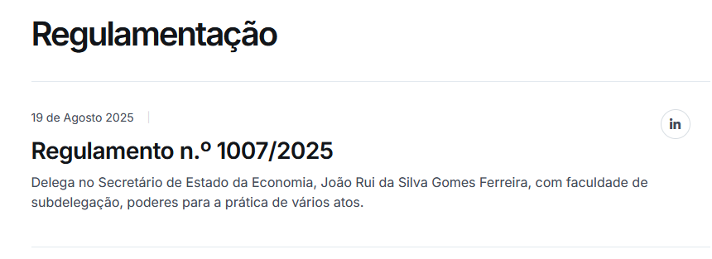

1.4
voltar à página inicial |  |  |  | 1 - CLAREZA DO CONTEÚDO
 | S | N | NA
 | x |  |  | 1.4 A informação sobre a entidade responsável pelo conteúdo está em todas as páginas
 |  |  |  | A identificação da entidade responsável pelos conteúdos produzidos, incluindo uma hiperligação para a página de contactos deverá constar do rodapé de todas as páginas.

 | Listagem de evidências
 |  |  |  |  | Notas:
 |  |  |  |  | Encontra-se no rodapé em todas as páginas do sítio Web, a informação sobre a entidade responsável e uma hiperligação para a página de contactos.
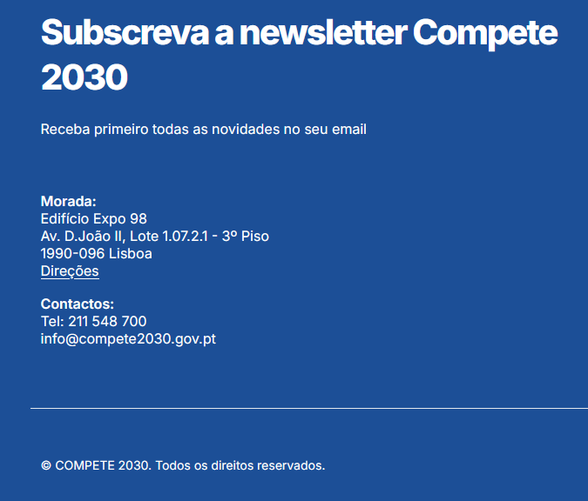

2.1
voltar à página inicial |  |  |  | 2 - USABILIDADE DO CONTEÚDO
 | S | N | NA
 | x |  |  | 2.1 O tipo de letra do corpo do documento é adequado e o tamanho da letra é, no mínimo, de 12 pontos
 |  |  |  | De forma a assegurar a boa legibilidade do texto para todos os utilizadores, o tamanho de letra do texto que compõe o corpo do documento deverá ser, no mínimo, de 12 pontos, assegurando sempre que os mesmos são escaláveis para tamanhos superiores, sempre que o utilizador considere necessário.

 | Listagem de evidências
 |  |  |  |  | Notas:
 |  |  |  |  | O texto do corpo do documento tem tamanho de letra adequado de 16px (12 pontos). Exemplo: https://www.compete2030.gov.pt/regras-de-publicitacao/
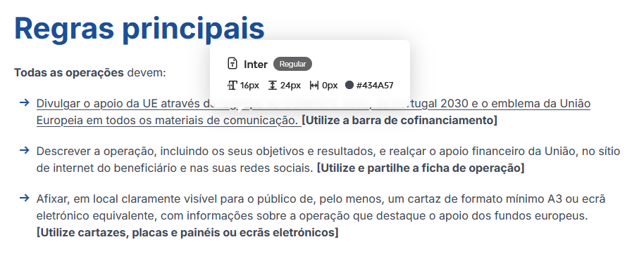

2.2
voltar à página inicial |  |  |  | 2 - USABILIDADE DO CONTEÚDO
 | S | N | NA
 | x |  |  | 2.2 A informação secundária (datas, autores) utiliza, no mínimo, um tamanho de letra de 10 pontos
 |  |  |  | A informação secundária, como os autores de textos ou de imagens, as datas de publicação ou outros tipos de meta-informação, podem usar tamanhos de letra mais pequenos, mas, no mínimo, com 10 pontos, assegurando sempre que os mesmos são escaláveis para tamanhos superiores, sempre que o utilizador considere necessário.

 | Listagem de evidências
 |  |  |  |  | Notas:
 |  |  |  |  | A informação secundária, como datas de publicação ou outros tipos de meta-informação, aplicam tamanhos de letra com o mínimo de 10 pontos, assegurando sempre que os mesmos são escaláveis para tamanhos superiores, sempre que o utilizador considere necessário. Exemplos: https://www.compete2030.gov.pt/ https://www.compete2030.gov.pt/comunicacao/presidente-do-compete-2030-participou-no-8-o-forum-empresarial-do-distrito-de-aveiro-sobre-transicao-digital-e-energetica-na-industria-portuguesa/
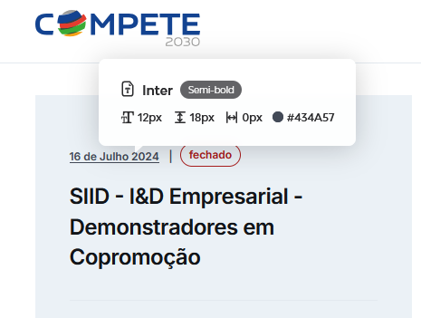

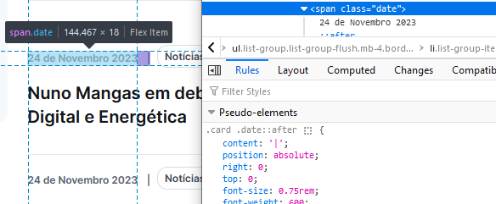

2.3
voltar à página inicial |  |  |  | 2 - USABILIDADE DO CONTEÚDO
 | S | N | NA
 |  | x |  | 2.3 Blocos e linhas de texto com largura não superior a 100 caracteres
 |  |  |  | Para manter o conforto de leitura, os blocos ou linhas de texto não deverão ter mais de 100 caracteres de largura. Os 80 caracteres correspondem à dimensão que se apresenta nos estudos como a mais confortável para os utilizadores.

 | Listagem de evidências
 |  |  |  |  | Notas:
 |  |  |  |  | Existem linhas de texto que excedem os 100 caracteres. Exemplos: https://www.compete2030.gov.pt/objetivos/ https://www.compete2030.gov.pt/regulamentacao/despacho-n-o-8312-2025-diario-da-republica-n-o-137-2025-serie-ii-de-2025-07-18/
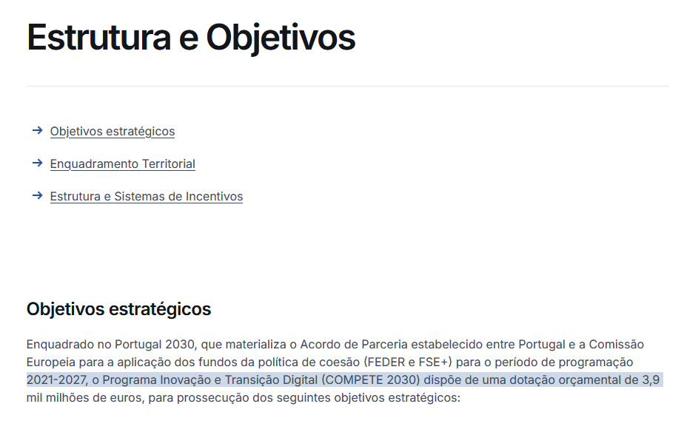

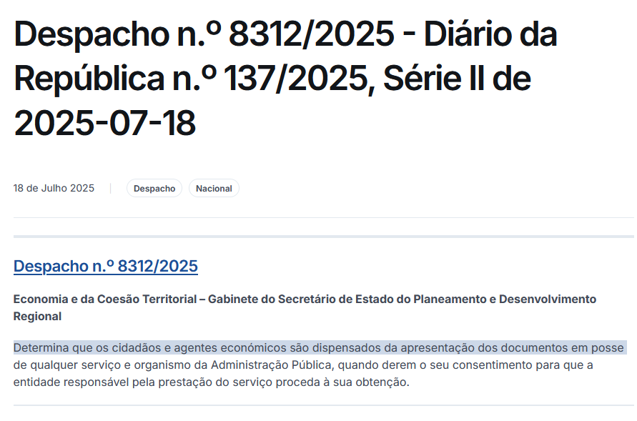

2.4
voltar à página inicial |  |  |  | 2 - USABILIDADE DO CONTEÚDO
 | S | N | NA
 | x |  |  | 2.4 O espaçamento entre linhas não é inferior a 1.5x o tamanho da letra
 |  |  |  | Para assegurar a leitura confortável de blocos de texto deve ser usado um espaçamento entre linhas de 1.5x o tamanho da letra.

 | Listagem de evidências
 |  |  |  |  | Notas:
 |  |  |  |  | O espaçamento entre linhas em blocos de texto não é inferior a 1.5x o tamanho da letra. Exemplos: https://www.compete2030.gov.pt/objetivos/

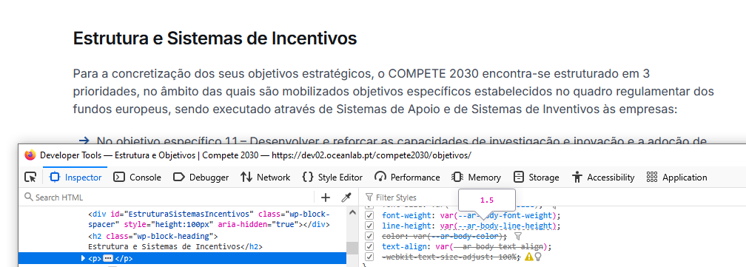

3.1
voltar à página inicial |  |  |  | 3 - ESTRUTURA DA NAVEGAÇÃO
 | S | N | NA
 | x |  |  | 3.1 Nenhum nível de navegação tem mais de 9 opções
 |  |  |  | A navegação principal deve ser equilibrada, nem com demasiadas opções de topo sem opções secundárias, nem com poucas opções de topo e muitas opções secundarias. Nenhum nível de navegação deve ter mais de 9 opções.

 | Listagem de evidências
 |  |  |  |  | Notas:
 |  |  |  |  | A navegação principal apresenta menos de 9 itens. Nenhum nível de navegação tem mais de 9 opções secundárias. Exemplo: https://www.compete2030.gov.pt/objetivos/
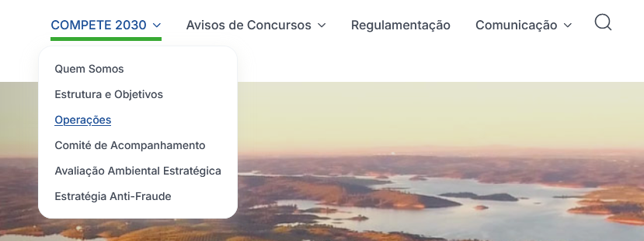

3.2
voltar à página inicial |  |  |  | 3 - ESTRUTURA DA NAVEGAÇÃO
 | S | N | NA
 | x |  |  | 3.2 A navegação principal está sempre visível e sempre no mesmo local
 |  |  |  | As opções de primeiro nível da navegação principal estão sempre visíveis e encontram-se sempre no mesmo local em todas as páginas. A posição atual do utilizador na estrutura de navegação deve ser evidenciada.

 | Listagem de evidências
 |  |  |  |  | Notas:
 |  |  |  |  | A navegação principal está sempre visível e no mesmo local em todas as páginas do sítio Web.

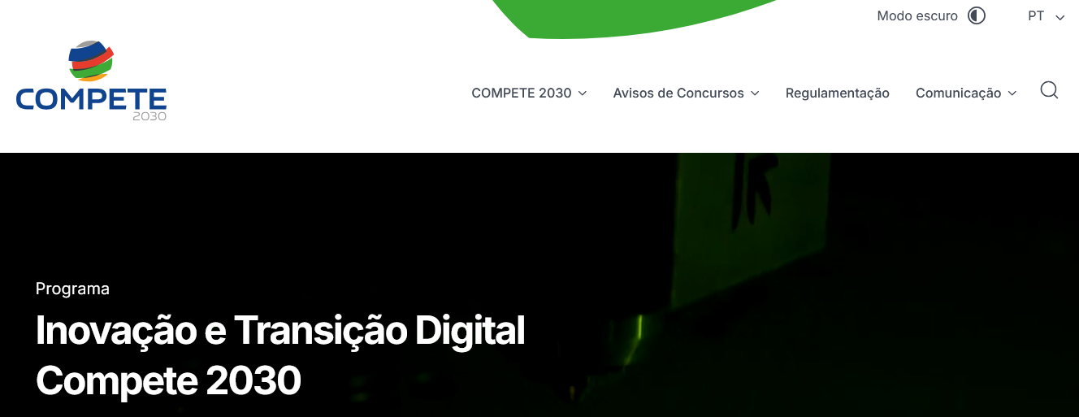

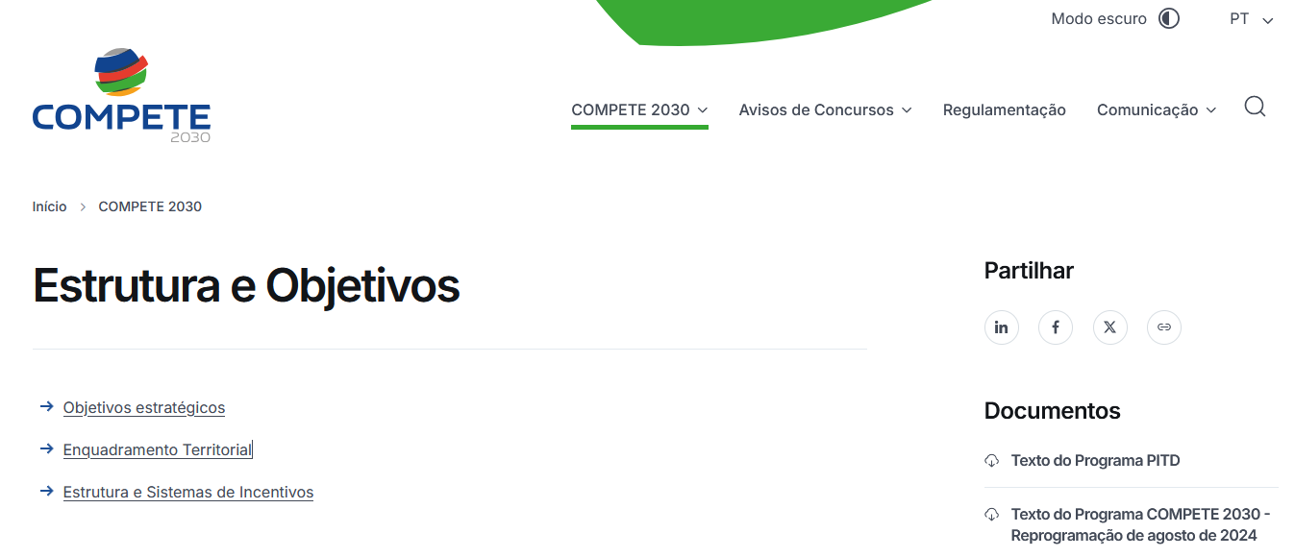

3.3
voltar à página inicial |  |  |  | 3 - ESTRUTURA DA NAVEGAÇÃO
 | S | N | NA
 | x |  |  | 3.3 As hiperligações de texto não devem ser diferenciadas apenas com base na cor
 |  |  |  | As hiperligações de texto devem apresentar um contraste mínimo de 4,5:1 com a envolvente e uma representação visual complementar à cor - idealmente as hiperligações devem apresentar-se sublinhadas. As hiperligações em texto devem apresentar-se da mesma forma em todo o sítio Web.

 | Listagem de evidências
 |  |  |  |  | Notas:
 |  |  |  |  | As hiperligações de texto apresentam um contraste mínimo de 4,5:1 com o fundo envolvente. As hiperligações inseridas em manchas de texto são identificadas com sublinhado. Exemplos: https://www.compete2030.gov.pt/quem-somos/ https://www.compete2030.gov.pt/contactos/ Em listagens, títulos e botões o sublinhado é ativado juntamente com cor em todas as hiperligações do site em formato texto, quando o elemento recebe o foco tanto através de teclado ou de dispositivo apontador. Exemplos: https://www.compete2030.gov.pt/ https://www.compete2030.gov.pt/comunicacao/ https://www.compete2030.gov.pt/comunicacao/um-icone-de-luxo-e-gastronomia-no-coracao-do-porto/
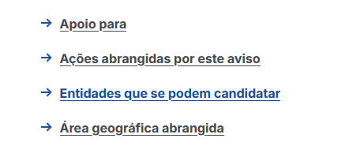

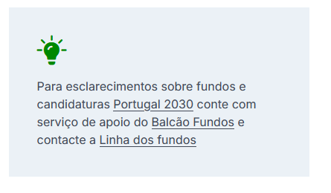

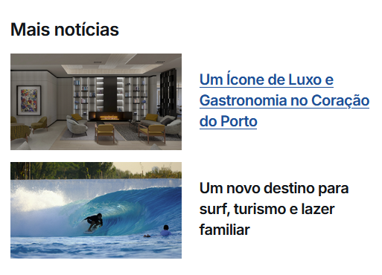

4.1
voltar à página inicial |  |  |  | 4 - ESTRUTURA DA INFORMAÇÃO
 | S | N | NA
 | x |  |  | 4.1 Os documentos longos têm um índice no topo com hiperligações internas para o mesmo
 |  |  |  | Os documentos com mais de três ecrãs de altura deverão ter a hierarquia de cabeçalhos espelhada num índice no topo da página com hiperligações internas para as respetivas secções e subsecções.

 | Listagem de evidências
 |  |  |  |  | Notas:
 |  |  |  |  | Nas páginas mais extensas é disponibilizado um índice no topo da página com hiperligações internas para as respetivas secções e subsecções, de modo a evitar a apresentação de conteúdos com mais de três ecrãs de altura. Exemplos: https://www.compete2030.gov.pt/objetivos/
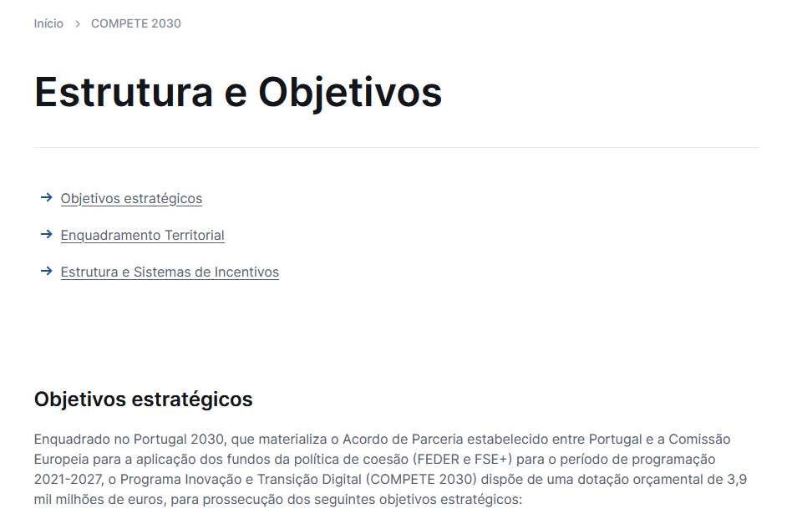

4.2
voltar à página inicial |  |  |  | 4 - ESTRUTURA DA INFORMAÇÃO
 | S | N | NA
 | x |  |  | 4.2 O layout do sítio Web é adaptável a plataformas móveis sem necessidade de efetuar varrimento horizontal
 |  |  |  | O layout do sítio Web deve ser adaptável aos tamanhos mais comuns de visualização, adaptando-se a várias larguras de ecrã sem que surjam barras de varrimento horizontais.

 | Listagem de evidências
 |  |  |  |  | Notas:
 |  |  |  |  | Confirma-se, o layout do sítio Web adapta-se aos tamanhos mais comuns de visualização, a várias larguras de ecrã. Em nenhum dos testes efetuados, com dispositivos de diversas dimensões, foi necessário recorrer ao varrimento horizontal.
 |  | Smartphone

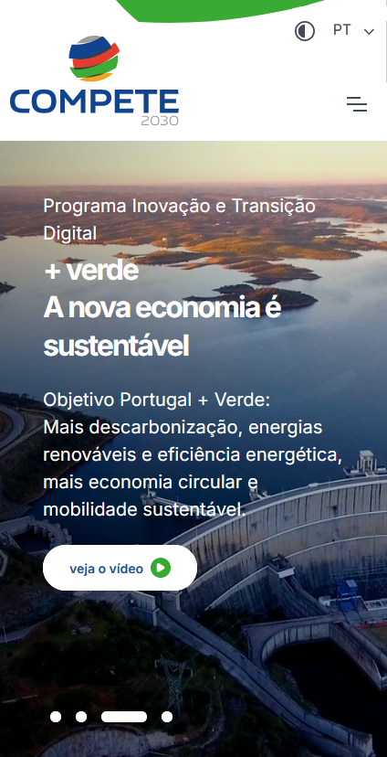

 |  | Tablet
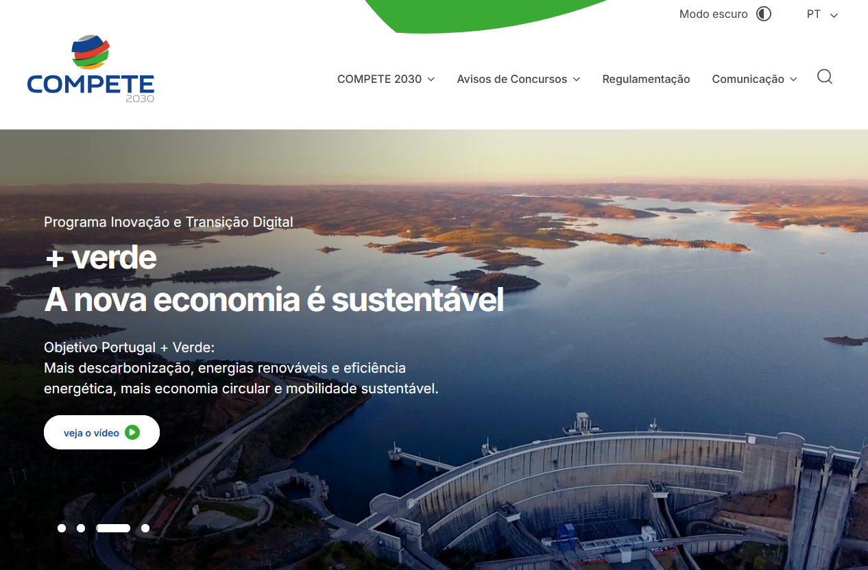
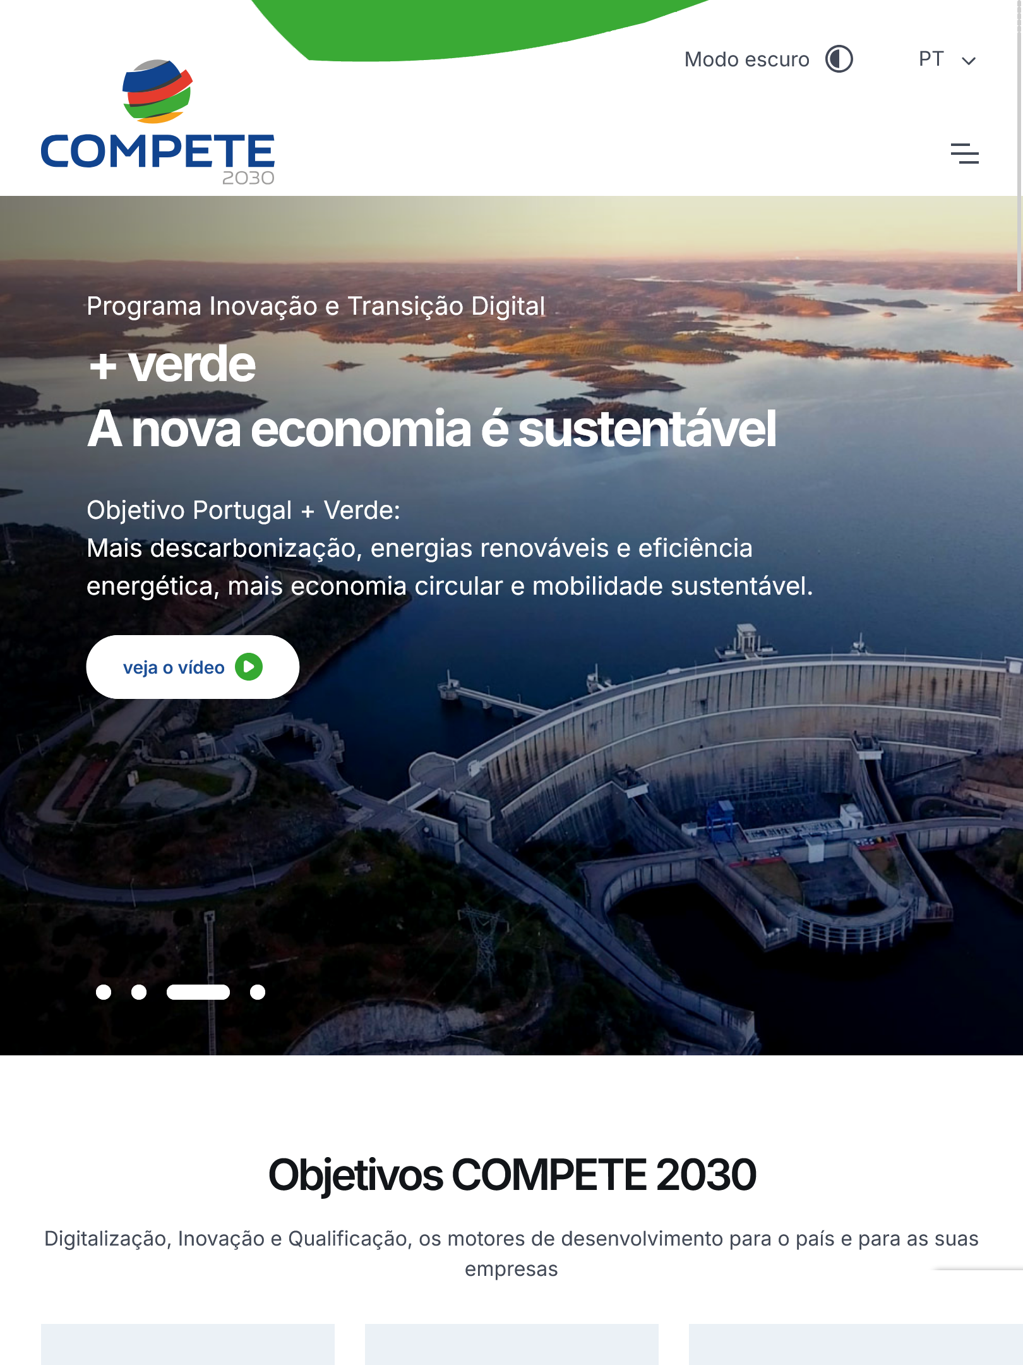

5.2
voltar à página inicial |  |  |  | 5 - ELEMENTOS INTERATIVOS
 | S | N | NA
 |  | x |  | 5.2 Os elementos interativos têm uma dimensão mínima de 44px CSS (44 pontos) (vertical e horizontal)
 |  |  |  | De forma a assegurar que todos os elementos interativos são facilmente acionáveis por qualquer tipo de dispositivo apontador ou toque, estes devem ter a dimensão mínima de 44px CSS de altura e de largura.

 | Listagem de evidências
 |  |  |  |  | Notas:
 |  |  |  |  | Nem todos os elementos interativos tem a dimensão mínima de 44px.
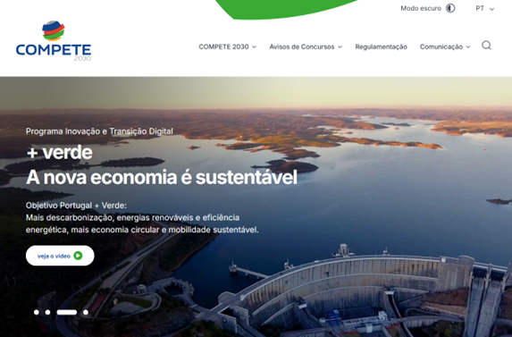

5.3
voltar à página inicial |  |  |  | 5 - ELEMENTOS INTERATIVOS
 | S | N | NA
 | x |  |  | 5.3 Há apenas um botão de ação principal por página e o mesmo encontra-se destacado
 |  |  |  | Deve existir apenas um botão de ação principal por página e o mesmo deve apresentar-se numa cor contrastante. Todos os outros botões devem ser considerados como secundários.

 | Listagem de evidências
 |  |  |  |  | Notas:
 |  |  |  |  | Confirma-se. Exemplos: https://www.compete2030.gov.pt/ https://www.compete2030.gov.pt/contactos/
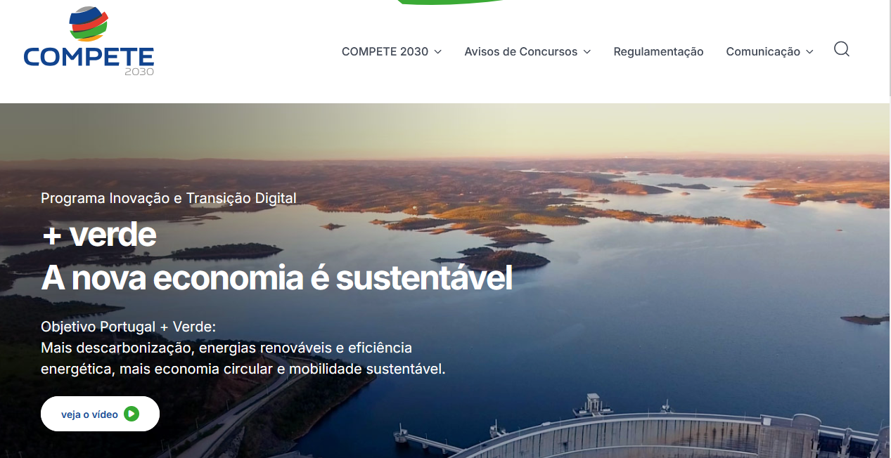

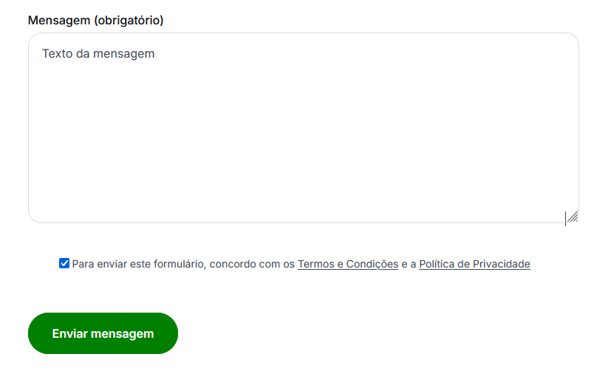

5.4
voltar à página inicial |  |  |  | 5 - ELEMENTOS INTERATIVOS
 | S | N | NA
 | x |  |  | 5.4 Elementos gráficos interativos têm de aparentar ser clicáveis
 |  |  |  | Os elementos gráficos clicáveis devem ser percecionáveis como tal, através da forma, da cor ou do aparente volume.

 | Listagem de evidências
 |  |  |  |  | Notas:
 |  |  |  |  | Os elementos gráficos interativos aparentam ser clicáveis através do seu enquadramento em botões ou enquadramento em manchas com tons diferentes do fundo. Exemplos: https://www.compete2030.gov.pt/ https://www.compete2030.gov.pt/contactos/
